Sheet1
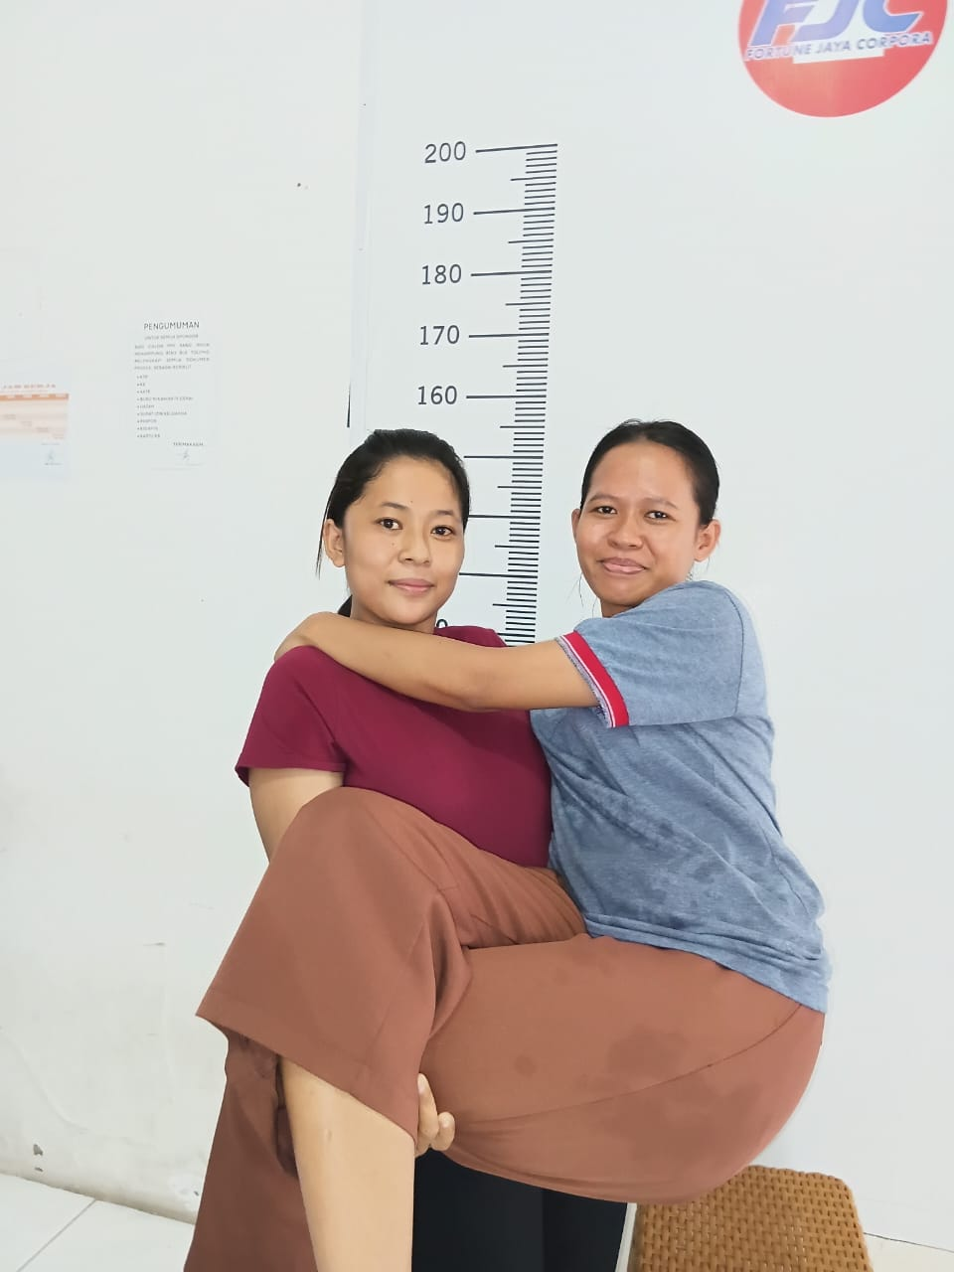
工人姓名 NAMA |  |  |  | KHAMIDATUL MARKHAMAH |  |  |  |  |  |  |  |  | PJ07
報到日 DAFTAR |  |  |  | 2025-12-01
性別 KELAMIN |  |  |  | 女 PEREMPUAN
出生日TGL LAHIR |  |  |  | 2003-07-24
年齡 UMUR |  |  |  | 23 |  |  | 歲
出生地TPT LAHIR |  |  |  | CIREBON
身高TINGGI / 體重BERAT |  |  |  | 154 |  | 公分/ | 56 | 公斤
宗教 AGAMA |  |  |  | 回教 Islam
學歷 PENDIDIKAN |  |  |  | 國中 SMP
語言能力 BAHASA |  |  |  | 剛學 MULAI | 一點 DIKIT | 一般 BIASA | 可以 BAIK | 很好 BAGUS
英語INGGRIS
印尼語 INDO |  |  |  |  |  |  |  | V
國語 MANDARIN |  |  |  |  | v
婚姻狀況 STATUS NIKAH |  |  |  | 未婚 Single
配偶姓名/年齡 NAMA/UMUR
配偶工作 KERJAAN SUAMI
小孩人數 JUMLAH ANAK
女孩和年齡 PUTRI / UMUR
男孩和年齡 PUTRA / UMUR
地址 ALAMAT |  |  |  | DESA GUWA LOR RT/RW 001/011 KECAMATAN KALIWEDI KABUPATEN CIREBON
是否有工作經驗 APAKAH ADA PENGALAMAN KERJA
國家地點 NEGARA |  |  | 工作期間 LAMA |  |  | 工作內容 PEKERJAAN YANG DILAKUKAN
印尼 | INDONESIA |  | 2(2023-2025) |  |  | 做家事。做饭 洗衣服 熨衣服 购物 |  |  |  |  |  |  |  |  |  | b
我在雅加達照顧一位患有心臟病的75歲阿媽

家屬資料 DATA KELUARGA
父親姓名 NAMA AYAH |  |  |  | MASKARI |  |  |  | 年齡 UMUR | 47歲 | 父親工作 KERJAAN AYAH |  |  |  | 農夫
母親姓名 NAMA IBU |  |  |  | MUNIPAH |  |  |  | 年齡 UMUR | 39歲 | 母親工作 KERJAAN IBU |  |  |  | 農夫
兄妹人數 TOTAL SAUDARA |  |  |  | 3 | 兄妹中你的排行是第… DIANTARA SAUDARA, URUTAN ANDA KE… |  |  |  |  |  |  |  |  |  | 1
兄弟/年齡 SDR LAKI / UMUR |  |  |  | 1 (16 歲) |  |  |  | 姐妹/年齡 SDR CEWEK / UMUR |  |  |  | 1 ( 4 歲 )
1. 你是否可以吃豬肉 Apakah Anda boleh makan daging babi ?
2. 是否可以在工作時不用手機 Apakah saat jam kerja bisa tanpa pakai hp ?
3. 你是否會害怕狗 Apakah Anda takut pada anjing?
4. 你可以抱幾公斤 Anda kuat gendong berapa kg: |  |  |  |  |  |  |  |  |  | 55 | 公斤
備註PS |  | JOB APA SAJA OK, DI MANA SAJA OK ,

